Plano
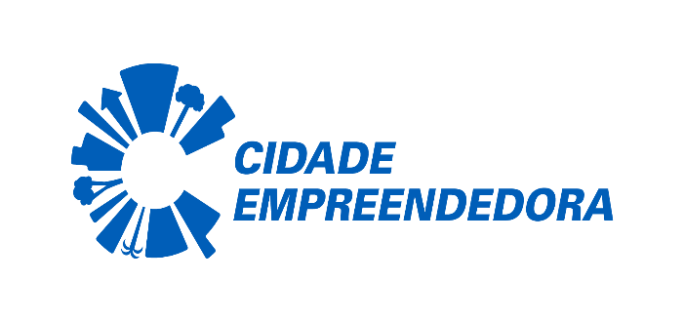
PREFEITURA MUNICIPAL DE IRANI-SC

PLANO ANUAL DE COMPRAS 2024

Objeto do Processo | Mês da Provável Licitação | Valor Previsto | Benefícios
AQUISIÇÃO DE MEDALHAS | NOVEMBRO | R$ 80.000,00
AQUISIÇÃO DE TROFEUS | NOVEMBRO | R$ 80.000,00
AQUISIÇÃO DE BOLAS | NOVEMBRO | R$ 20.000,00
AQUISIÇÃO DE UNIFORMES ESPORTIVOS | DEZEMBRO | R$ 50.000,00
AQUISIÇÃO DE GÁS | JANEIRO | R$ 35.000,00
AQUISIÇÃO DE EPIS | JANEIRO | R$ 100.000,00
AQUISIÇÃO DE UTENSILHOS DE COZINHA | ABRIL | R$ 580.000,00
EMPRESA VM TREINAMENTO CAPACITAÇÃO E EVENTOS LTDA-MARIZA MELO -DISPENSA | JANEIRO | R$ 45.000,00
LANCHES PARA EVENTOS DIVERSOS | JANEIRO | R$ 10,000,00
AQUISIÇÃO DAS COZINHAS SOB MEDIDAS -SEBASTIÃO E VALDECIR | FEVEREIRO | R$ 150.000,00
AQUISIÇÃO DE MATERIAL ESPORTIVO | MAIO | R$ 50.000,00
AQUISIÇÃO DE UNIFORMES ESCOLARES ( MEIA , TENIS, CAMISETA.) | JANEIRO | R$ 30.000,00
AQUISIÇÃO DE ARMARIO PARA A SALA DOS PROFESSORES EMB PREFEITO VALDECIR ANGELO ZAMPIERI | MAIO | R$ 30.000,00
CESTAS NATALINAS | NOVEMBRO | R$ 26.000,00
CONTRATAÇÃO DE SERVIÇOS DO SESI – SERVIÇO NACIONAL DE APR. INDUSTRIAL-DISPENSA TEMPO INTEGRAL | FEVEREIRO | R$ 139.200,00
CONTRATAÇÃO DE SERVIÇOS DO SESI – SERVIÇO NACIONAL DE APR. INDUSTRIAL-DISPENSA 5º ANO | JANEIRO | R$ 111.360,00
DEDETIZAÇÃO | JANEIRO | R$ 5.000,00
EVENTO EM HOMENAGEM AO DIA DO PROFESSOR. | OUTUBRO | R$ 15.000,00
FILTROS, ÓLEOS E SERVIÇO DE REVISÃO DA FROTA DE VEÍCULOS DA EDUCAÇÃO | DEZEMBRO | R$ 20.000,00
FORMAÇÃO -TIC-AI PARA PROFESSORES DA REDE MUNICIPAL DE ENSINO DE IRANI/SC.DISPENSA | JANEIRO | R$ 8.000,00
INTERNET | NOVEMBRO | R$ 10.000,00
MANUTENÇÃO DE IMPRESSORAS | OUTUBRO | R$ 10.000,00
MERENDA ESCOLAR | JANEIRO | R$ 967.000,00
BANCADA SALA DE JOGOS /BRINCADEIRAS. | JANEIRO | R$ 10.000,00
PRESTAÇÃO DE SERVIÇO DE MECÂNICA, ELÉTRICA, CHAPEAÇÃO, ESTOFARIA COM FORNECIMENTO DE PEÇAS EM GERAL PARA OS VEÍCULOS | FEVEREIRO | R$ 100.000,00
FORNECIMENTO DE VIDROS DE ÔNIBUS E CINTOS DE SEGURANÇA | ABRIL | R$ 15.000,00
AQUISIÇÃO E REPOSIÇÃO DE PELÍCULAS DE VIDRO DE VEÍCULOS, FROTA DA EDUCAÇÃO | MAIO | R$ 10.000,00
AQUISIÇÃO E REPOSIÇÃO DE ADESIVOS OBRIGATÓRIOS PARA OS VEÍCULOS DE TRANSPORTE ESCOLAR E VEÍCULOS OFICIAIS, EM CASO DE RASGO OU DESGASTE | JUNHO | R$ 10.000,00
RECARGA DE EXTINTORES DE INCÊNDIO, DOS PRÉDIOS PÚBLICOS E ÔNIBUS ESCOLARES | MARÇO | R$ 10,000,00
AQUISIÇÃO DE GÊNEROS ALIMENTÍCIOS | JANEIRO | R$ 10.00,00
AQUISIÇÃO DE LIVROS | JUNHO | R$ 20.000,00
BRINQUEDOS DIDÁTICOS | JUNHO | R$ 20.000,00
MASTRO PARA BANDEIRA | JULHO | R$ 10.000,00
CARRINHOS PARA BEBÊ | MAIO | R$ 50.000,00
MATERIAL ESPORTIVO | JUNHO | R$ 20.000,00
SERVIÇO DE BORRACHARIA, LAVAÇÃO, GEOMETRIA E BALANCEAMENTO | ABRIL | R$ 100.000,00
EXAME TOXICOLÓGICO PARA MOTORISTAS DA EDUCAÇÃO | MAIO | R$ 200,00
CURSOS DE ATUALIZAÇÃO PARA TRANSPORTE ESCOLAR E COLETIVO | MAIO | R$ 800,00
JUSSIMARA ANTONIA ROSSI | Elaborado Em: dez.-23 | Última Revisão: 24/04/24 | Válido para: 2024

